상품제안서
고밀도 RPET 리유저블 가방 | 상품코드: S41217

 |  |  |  |  |  |  | 02-713-8555 | www.synergygift.co.kr
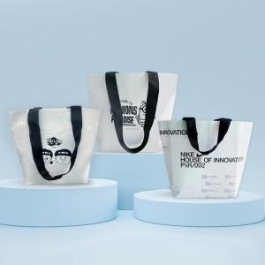 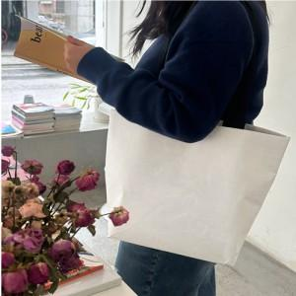

【상세/제작정보】

【인쇄/포장옵션】 | 실크 / OPP(비닐)

【공급단가】 | 수량 | 100~ | 300~ | 1,000~ | 3,000~ | 10,000~
*VAT별도 | 소형 | 1,490원 | 1,410원 | 1,340원 | 1,310원 | 1,280원
 | 중형 | 1,690원 | 1,590원 | 1,520원 | 1,480원 | 1,450원
 | 대형 | 1,820원 | 1,720원 | 1,630원 | 1,590원 | 1,560원

【상품 URL】 | https://www.synergygift.co.kr:443/src/goods_detail.php?gdno=41217

